Resumo
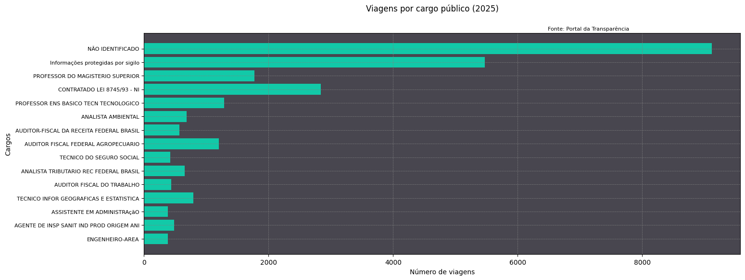
Cargo | despesa_media | duracao_media | despesas_totais | destinos_mais_frequentes | n_viagens
NÃO IDENTIFICADO | 3524.1608784 | 3.8801403663 | 32136823.05 | Brasília/DF | 9119
Informações protegidas por sigilo | 2092.2446154 | 4.171386808 | 11450854.78 | Informações protegidas por sigilo | 5473
PROFESSOR DO MAGISTERIO SUPERIOR | 2297.1026158 | 3.2395480226 | 4065871.63 | Brasília/DF | 1770
CONTRATADO LEI 8745/93 - NI | 706.22493827 | 1.9291005291 | 2002147.7 | São Gonçalo do Amarante/CE | 2835
PROFESSOR ENS BASICO TECN TECNOLOGICO | 1251.1022593 | 1.7236024845 | 1611419.71 | Brasília/DF | 1288
ANALISTA AMBIENTAL | 2342.5315396 | 4.0469208211 | 1597606.51 | Brasília/DF | 682
AUDITOR-FISCAL DA RECEITA FEDERAL BRASIL | 2298.8345979 | 2.4440559441 | 1314933.39 | Brasília/DF | 572
AUDITOR FISCAL FEDERAL AGROPECUARIO | 1030.5445975 | 1.6580912863 | 1241806.24 | Campo Grande/MS | 1205
TECNICO DO SEGURO SOCIAL | 2867.9148941 | 6.8329411765 | 1218863.83 | Brasília/DF | 425
ANALISTA TRIBUTARIO REC FEDERAL BRASIL | 1712.7120674 | 3.1730474732 | 1118400.98 | Brasília/DF | 653
AUDITOR FISCAL DO TRABALHO | 1446.4382609 | 2.7986270023 | 632093.52 | Brasília/DF | 437
TECNICO INFOR GEOGRAFICAS E ESTATISTICA | 708.33746515 | 1.8124207858 | 558878.26 | Novo Horizonte/SP | 789
ASSISTENTE EM ADMINISTRAçãO | 1156.3027792 | 1.5766233766 | 445176.57 | ['Brasília/DF' 'Goiânia/GO'] | 385
AGENTE DE INSP SANIT IND PROD ORIGEM ANI | 448.72041152 | 1.3456790123 | 218078.12 | Campinas/SP | 486
ENGENHEIRO-AREA | 432.84648437 | 0.75 | 166213.05 | Campos dos Goytacazes/RJ | 384

